提问
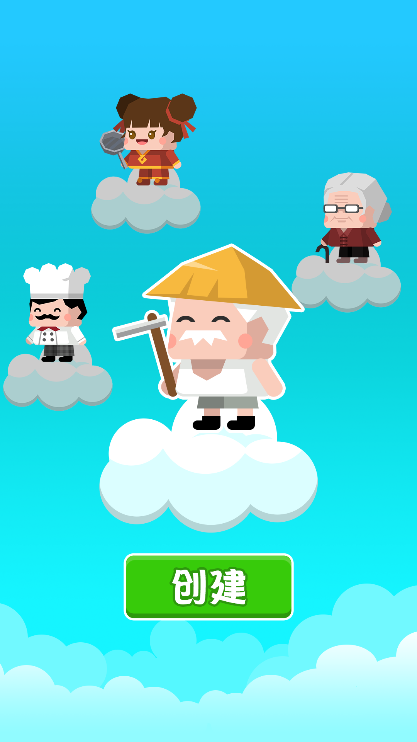
对这个游戏的角色，美术风格评价？ 1、喜欢 2、一般 3、不喜欢

